Олли
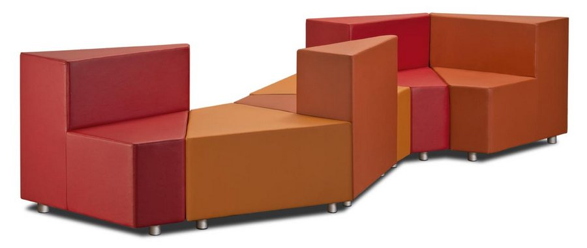 |  |  | Размеры Ш*Г*В (мм) | Кат. 003 | Кат. 102 | Кат. 102/3
 |  |  |  | Экокожа:Dollaro, Aries,Rustica, Ecotex, Domus, Cordova, Carnaval.Ткань:Velvet Lux, Furor,Wella, Verona. | Кожа:Madras Политекс,Panda Nero,Madras Лакаванна. | Кожа + к/з:Madras Политекс,Panda Nero,Madras Лакаванна.
ОЛЛИ |  | схема |  | Кат. 003 | Кат. 102 | Кат. 102/3
2К | 2-местн. модуль |  | 1370*700*400 | 14,500 | 27,200 | 18,600
К | модуль |  | 790*700*400 | 9,900 | 16,200 | 10,800
С | столик |  | 790*700*400 | 8,400 | 13,500 | Х
4А | модуль без спинки |  | 790*700*400 | 10,400 | 18,400 | 12,300
4Б | мод. с утолщ. спинки слева от сидящего |  | 790*700*700 | 11,800 | 24,600 | 16,200
4В | мод. с утолщ. спинки справа от сидящего |  | 790*700*700 | 11,800 | 24,600 | 16,200

